脳原性運動機能障害(裏面)
（様式第３－６号）

 | 脳原性運動機能障害の状況及び所見（全葉２枚中１枚目） |  |  |  | 脳原性運動機能障害の状況及び所見（全葉２枚中２枚目）

 |  | １．上肢機能障害 |  |  |  | （備考）上肢機能テストの具体的方法

 |  | ア 両上肢機能障害 |  |  |  | ア ひも結びテスト
 |  | （ひも結びテスト結果）
 |  |  |  |  |  | 事務用とじひも（おおむね４３cm規格のもの）を用意する。
 |  | １度目の１分間 | 本 |  |  | ① とじひもを机の上、被験者前方に図のごとく置き並べる。
 |  |  |  |  |  | ② 被験者は手前のひもから順にひもの両端をつまんで、軽くひと結びする。
 |  | ２度目の１分間 | 本 |  |  | （注）・上肢を体や机に押しつけて固定しては行けない。
 |  |  |  |  |  | ・手を机上に浮かして、結ぶこと。
 |  | ３度目の１分間 | 本 |  |  | ③ 結び目の位置は問わない。
 |  |  |  |  |  | ④ ひもが落ちたり、位置から外れたときには検査担当者が戻す。
 |  | ４度目の１分間 | 本 |  |  | ⑤ ひもは検査担当者が随時補充する。
 |  |  |  |  |  | ⑥ 連続して５分間行っても、休み時間を置いて５回行ってもよい。
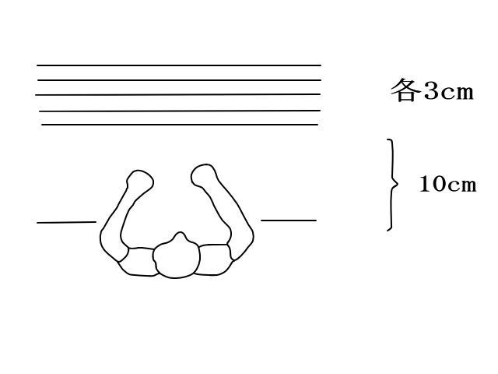
 |  | ５度目の１分間 | 本

 |  | イ 一上肢機能障害
 |  | （５動作の能力テスト結果）

 |  | ａ．封筒をはさみで切るときに固定する。 （・可能 ・不可能）

 |  | ｂ．さいふからコインを出す。 （・可能 ・不可能）

 |  | ｃ．傘をさす。 （・可能 ・不可能） |  |  |  | イ ５動作の能力テスト

 |  | ｄ．健側の爪を切る。 （・可能 ・不可能） |  |  |  | ａ．封筒をはさみで切るときに固定する。
 |  |  |  |  |  | 患手で封筒をテーブルに固定し、健手ではさみを用い封筒を切る。患手を健
 |  | ｅ．健側のそで口のボタンを留める。 （・可能 ・不可能） |  |  |  | 手で持って封筒の上に載せてもよい。封筒を切る部分をテーブルの端から出し
 |  |  |  |  |  | てもよい。はさみはどのようなものを用いてもよい。
 |  | ２．移動機能障害
 |  | （下肢・体幹機能評価結果） |  |  |  | ｂ．さいふからコインを出す。
 |  |  |  |  |  | さいふを患手で持ち、空中に支え（テーブル面上ではなく）、健手でコイン
 |  | ａ．つたい歩きをする。 （・可能 ・不可能） |  |  |  | を出す。ジッパーを開けて閉めることを含む。

 |  | ｂ．支持なしで立位を保持しその後１０ｍ歩行する。（・可能 ・不可能） |  |  |  | ｃ．傘をさす。
 |  |  |  |  |  | 開いている傘を空中で支え、10秒間以上まっすぐ支えている。立位ではなく
 |  | ｃ．椅子から立ち上り１０ｍ歩行し再び椅子に座る。（・可能 ・不可能） |  |  |  | 座位のままでよい。肩にかついではいけない。
 |  |  |  | 秒
 |  | ｄ．５０ｃｍ幅の範囲内を直線歩行する。 （・可能 ・不可能） |  |  |  | ｄ．健側の爪を切る。
 |  |  |  |  |  | 大きめの爪切り（約10cm）で特別の細工のないものを患手で持って行う。
 |  | ｅ．足を開き、しゃがみこんで再び立ち上がる。 （・可能 ・不可能）
 |  |  |  |  |  | ｅ．健側のそで口のボタンを留める。
 |  |  |  |  |  | のりのきいていないワイシャツを健肢にそでだけ通し、患手でそで口のボタ
 |  | （注） この様式は、脳性麻痺の場合及び乳幼児期に発現した障害によって脳性麻痺と類似の症状を呈 |  |  |  | ンを掛ける。女性の被験者の場合も男性用ワイシャツを用いる。
 |  | する場合で肢体不自由一般の測定方法を用いることが著しく不利な場合に適用する。

